问题
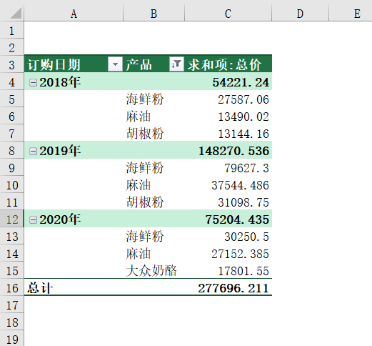
 |  | 课后小练习

任务：
 | 使用“练习表”中数据创建数据透视表，筛选出过去三年中销售额最高的三类产品，并按总价由高到低排序。
 | 完成效果如下图所示。

